2019_10_data
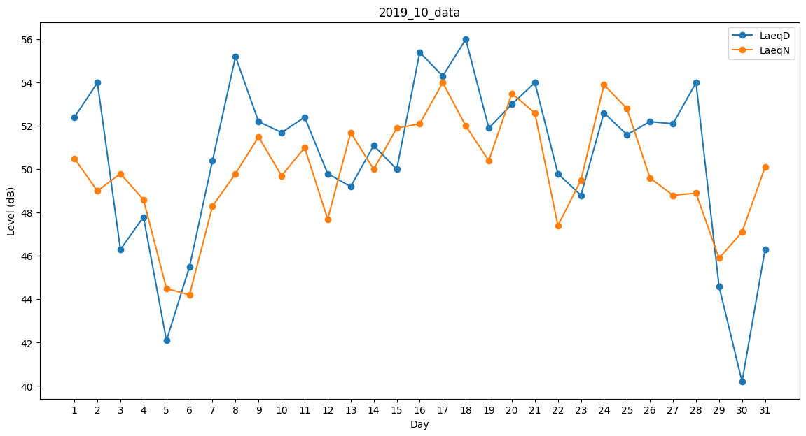
Day | LaeqD | LaeqN
1 | 52.4 | 50.5
2 | 54 | 49
3 | 46.3 | 49.8
4 | 47.8 | 48.6
5 | 42.1 | 44.5
6 | 45.5 | 44.2
7 | 50.4 | 48.3
8 | 55.2 | 49.8
9 | 52.2 | 51.5
10 | 51.7 | 49.7
11 | 52.4 | 51
12 | 49.8 | 47.7
13 | 49.2 | 51.7
14 | 51.1 | 50
15 | 50 | 51.9
16 | 55.4 | 52.1
17 | 54.3 | 54
18 | 56 | 52
19 | 51.9 | 50.4
20 | 53 | 53.5
21 | 54 | 52.6
22 | 49.8 | 47.4
23 | 48.8 | 49.5
24 | 52.6 | 53.9
25 | 51.6 | 52.8
26 | 52.2 | 49.6
27 | 52.1 | 48.8
28 | 54 | 48.9
29 | 44.6 | 45.9
30 | 40.2 | 47.1
31 | 46.3 | 50.1

